Ark1
 |  |  |  |  |  |  |  |  |  |  |  |  |  |  |  |  | økte input cap til 100 ser tu til å gi mer effekt overføaring
Hvilken LTC-3588-1 konfigurasjo er best? |  |  |  |  |  |  |  |  |  |  |  |  |  |  |  |  |  |  |  | 1.9845 mWs på 2.5 volt

 |  |  |  |  |  |  |  |  |  |  |  |  |  |  |  |  | øker input (100u) og senker output (22u)cap mer effekti
Konfigurasjoner med 1.8V |  |  |  |  |  |  |  |  |  |  |  |  |  |  |  |  |  |  | 2.1525 mWs på 2,5 volt

 |  | 1.8V |  |  |  |  |  |  |  |  | 3.6V |  |  |  |  |  | 2.5V

C1 = 47uF , C2 = 47uF , C3 = 1uF , C4 = 4.7uF , L1 = 22uH |  |  |  |  |  |  |  | C1 = 47uF , C2 = 47uF , C3 = 1uF , C4 = 4.7uF , L1 = 22uH |  |  |  |  |  |  | C1 = 47uF , C2 = 47uF , C3 = 1uF , C4 = 4.7uF , L1 = 22uH
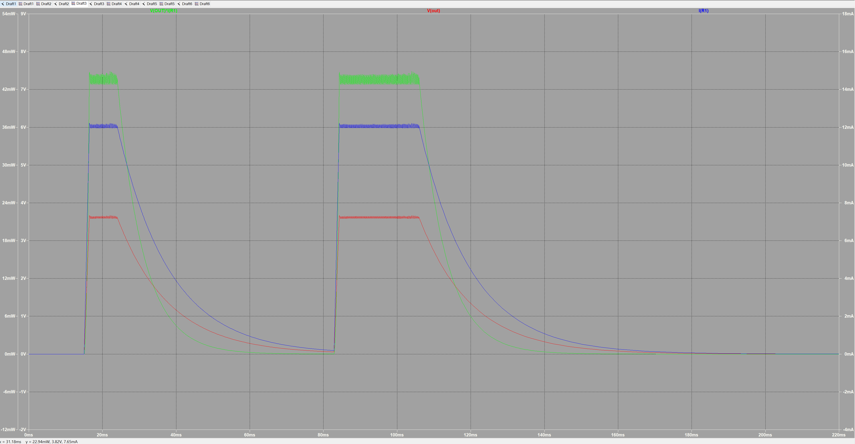
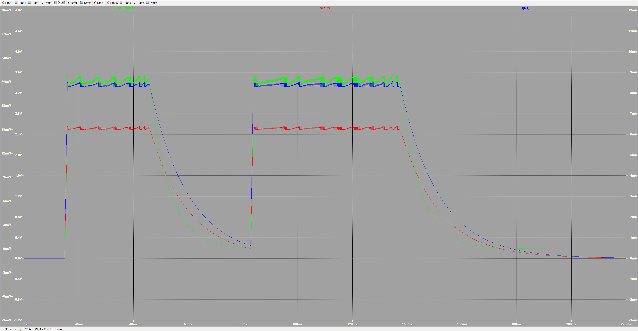
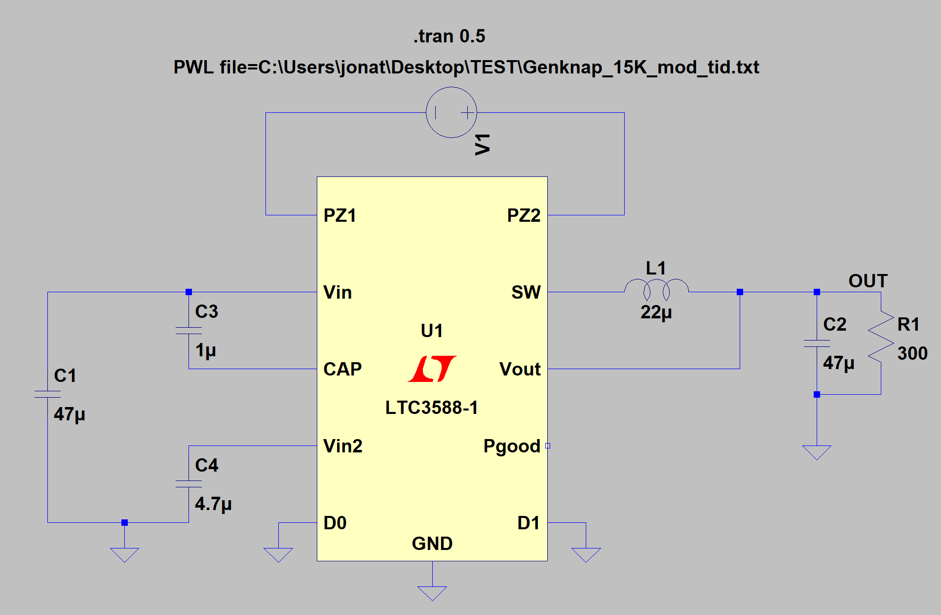
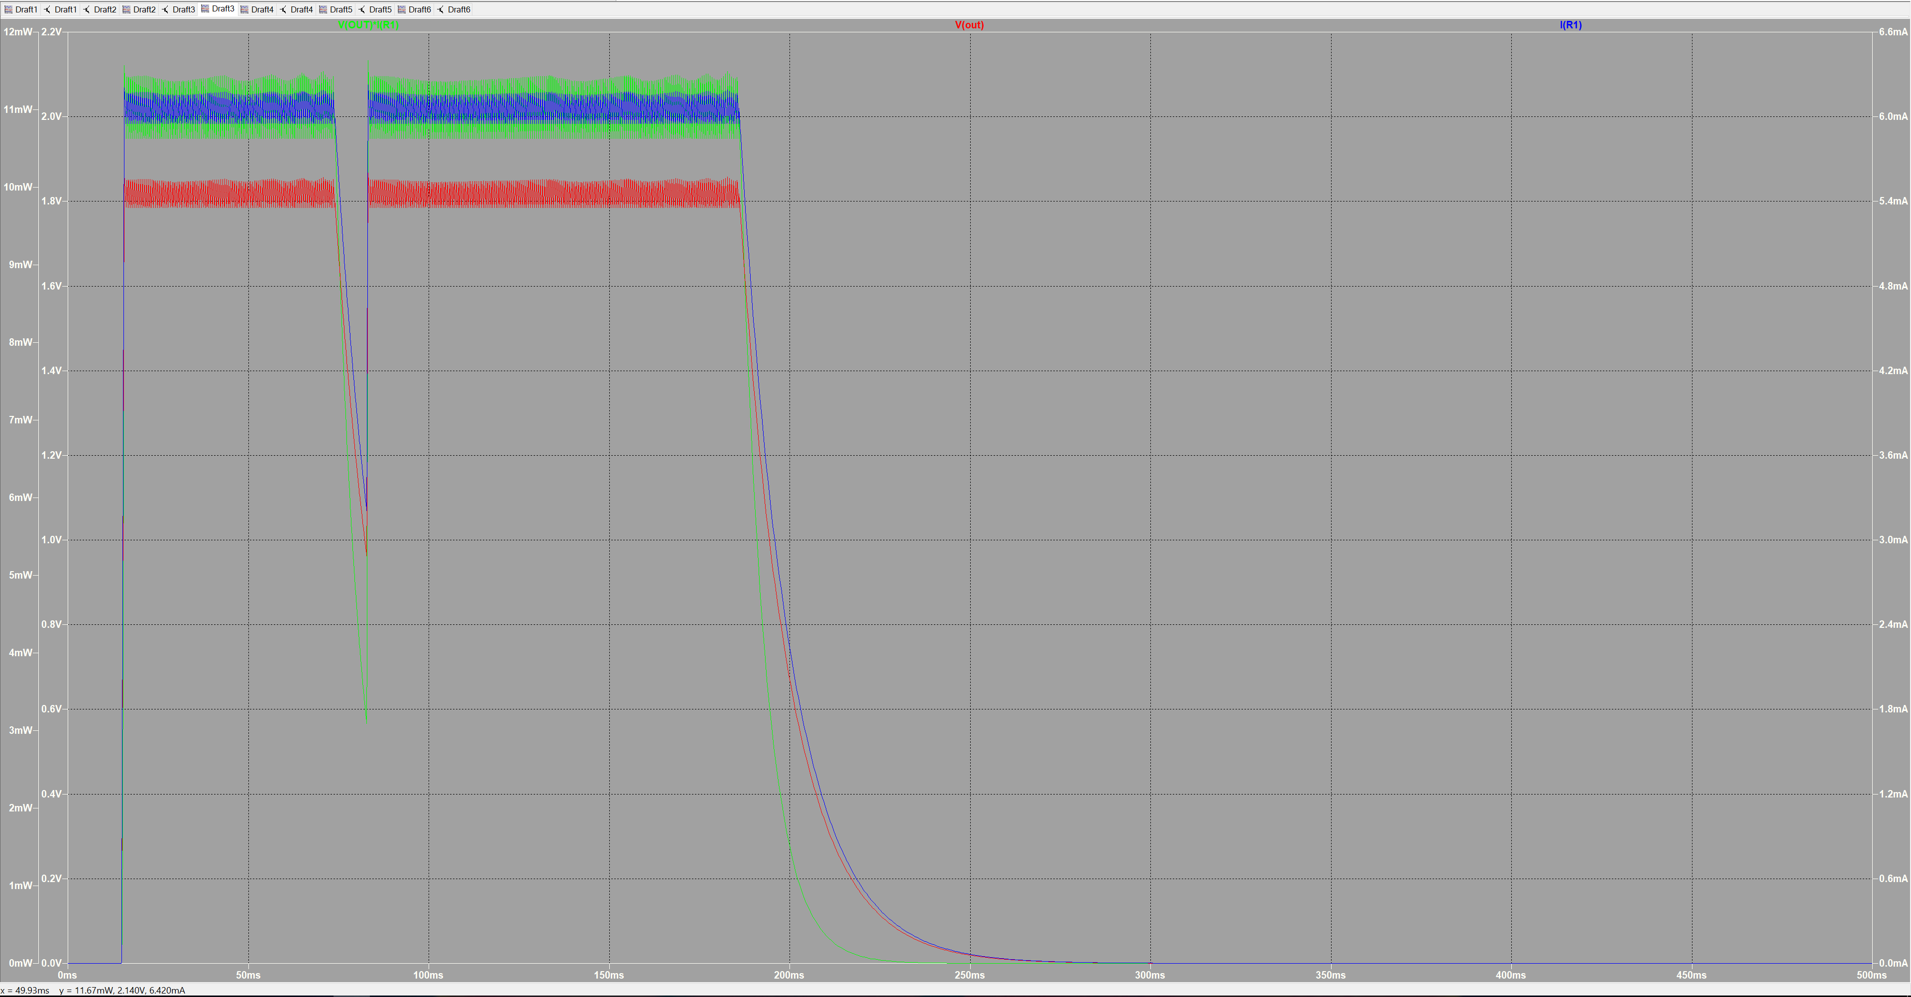
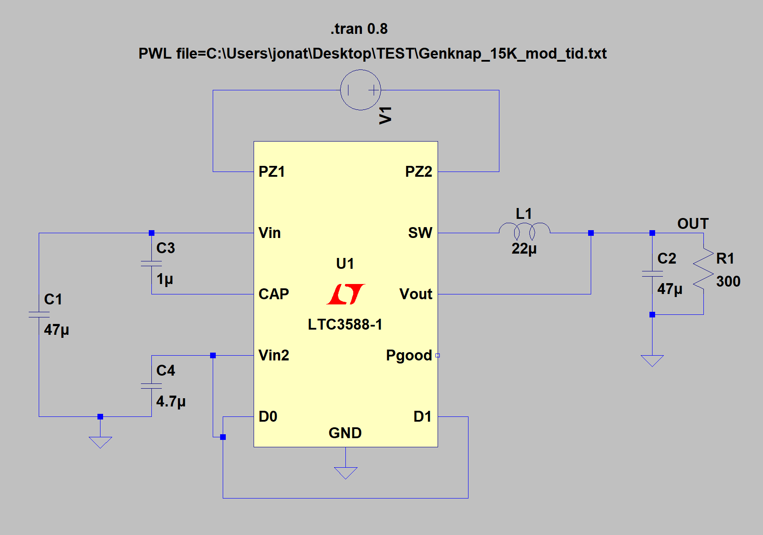
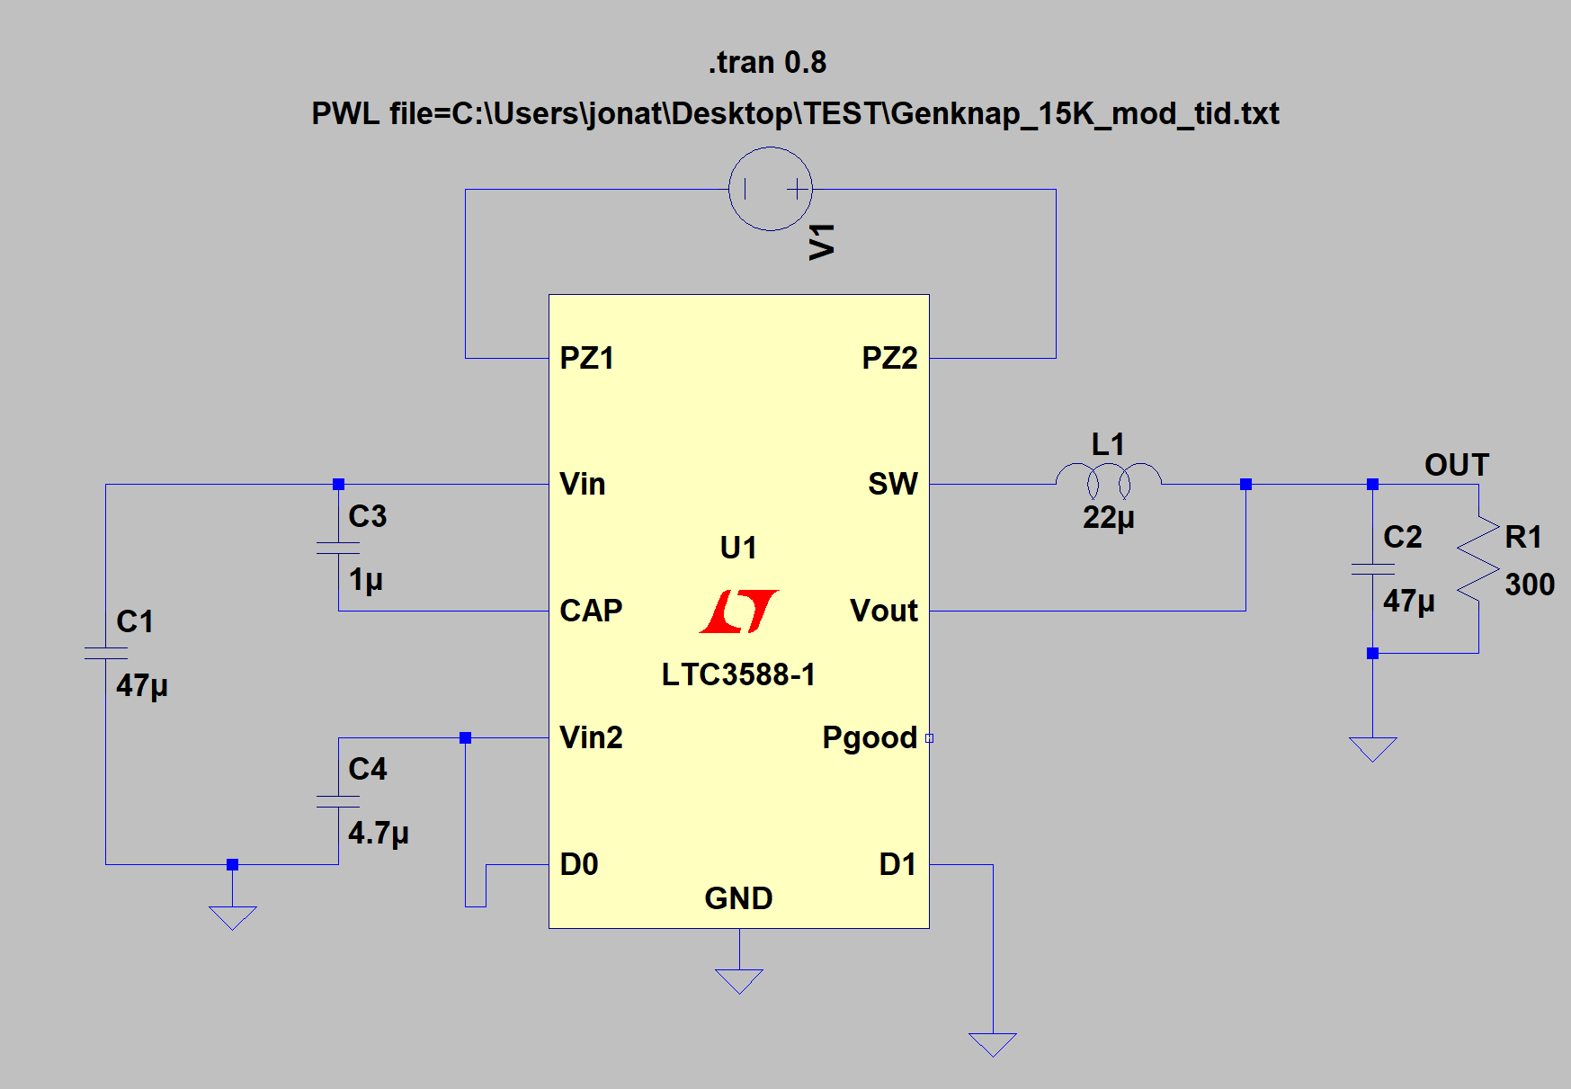

 |  |  |  |  |  |  |  |  |  |  |  |  |  |  | Spenning ut | 2.5V |  |  | Effekt | 0.021 | Watt
 | Spenning ut | 1,8 V |  |  | Effekt | 0.01089 | Watt | Spenning ut | 3.62V |  |  | Effekt | 0.04363308 | Watt | strøm ut | 8.4mA
 | strøm ut | 6,05 mA |  |  |  |  |  | strøm ut | 12.06mA |  |  |  |  |  |  |  |  |  | Elektrisk Energi
 |  |  |  |  | Elektrisk Energi |  |  |  |  |  |  | Elektrisk Energi |  |  |  | start | stop | tot
 |  | start | stop | tot |  |  |  |  | start | stop | tot |  |  |  | puls 1 | 15.8ms | 46ms | 30.2ms |  | 0.6342 | mWs
 | puls 1 | 15,5 ms | 73 ms | 55.5 |  | 0.5994 | mWs | puls 1 | 16.4ms | 24ms | 7.6ms |  | 0.3316 | mWs | puls 2 | 83.8ms | 137.4ms | 53.6ms |  | 1.1256 | mWs
 | puls 2 | 83 ms | 186 ms | 103 |  | 1.112 | mWs | puls 2 | 84.3ms | 106ms | 21.7ms |  | 0.9468 | mWs | Total tid |  |  | 83.8ms |  | 1.759 | mWs
 | Total tid | 158,5 ms |  | 158.5 |  | 1.72606 | mWs | Total tid |  |  | 29.3ms |  | 1.278 | mWs

C1 = 22uF , C2 = 47uF , C3 = 1uF , C4 = 4.7uF , L1 = 22uH |  |  |  |  |  |  |  | C1 = 22uF , C2 = 47uF , C3 = 1uF , C4 = 4.7uF , L1 = 22uH |  |  |  |  |  |  | C1 = 22uF , C2 = 47uF , C3 = 1uF , C4 = 4.7uF , L1 = 22uH
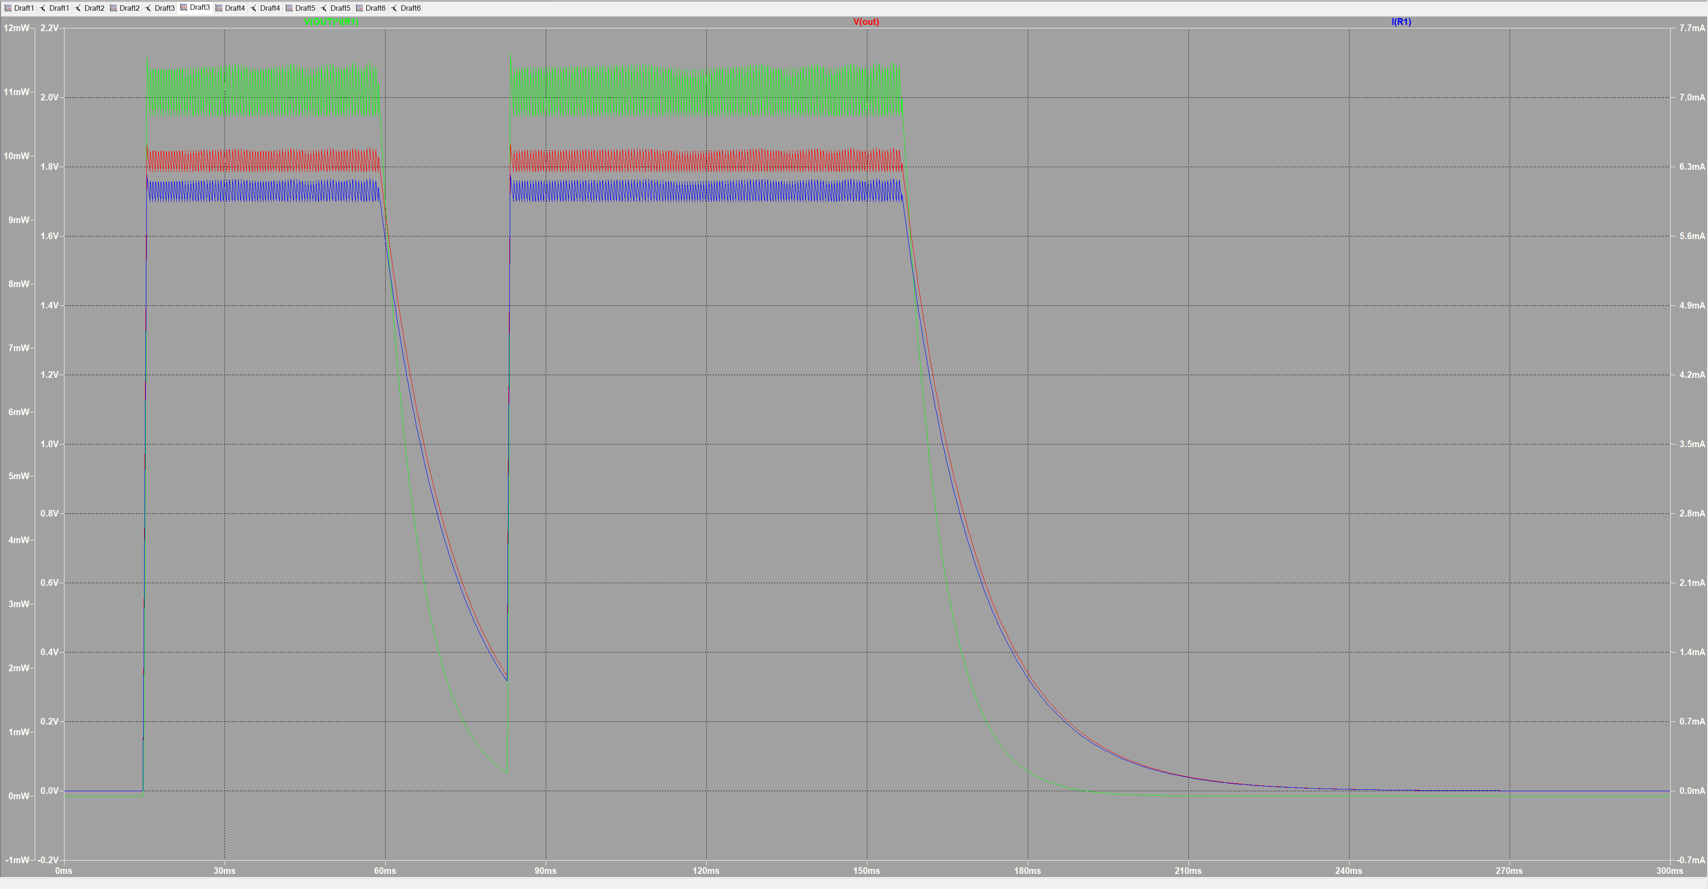
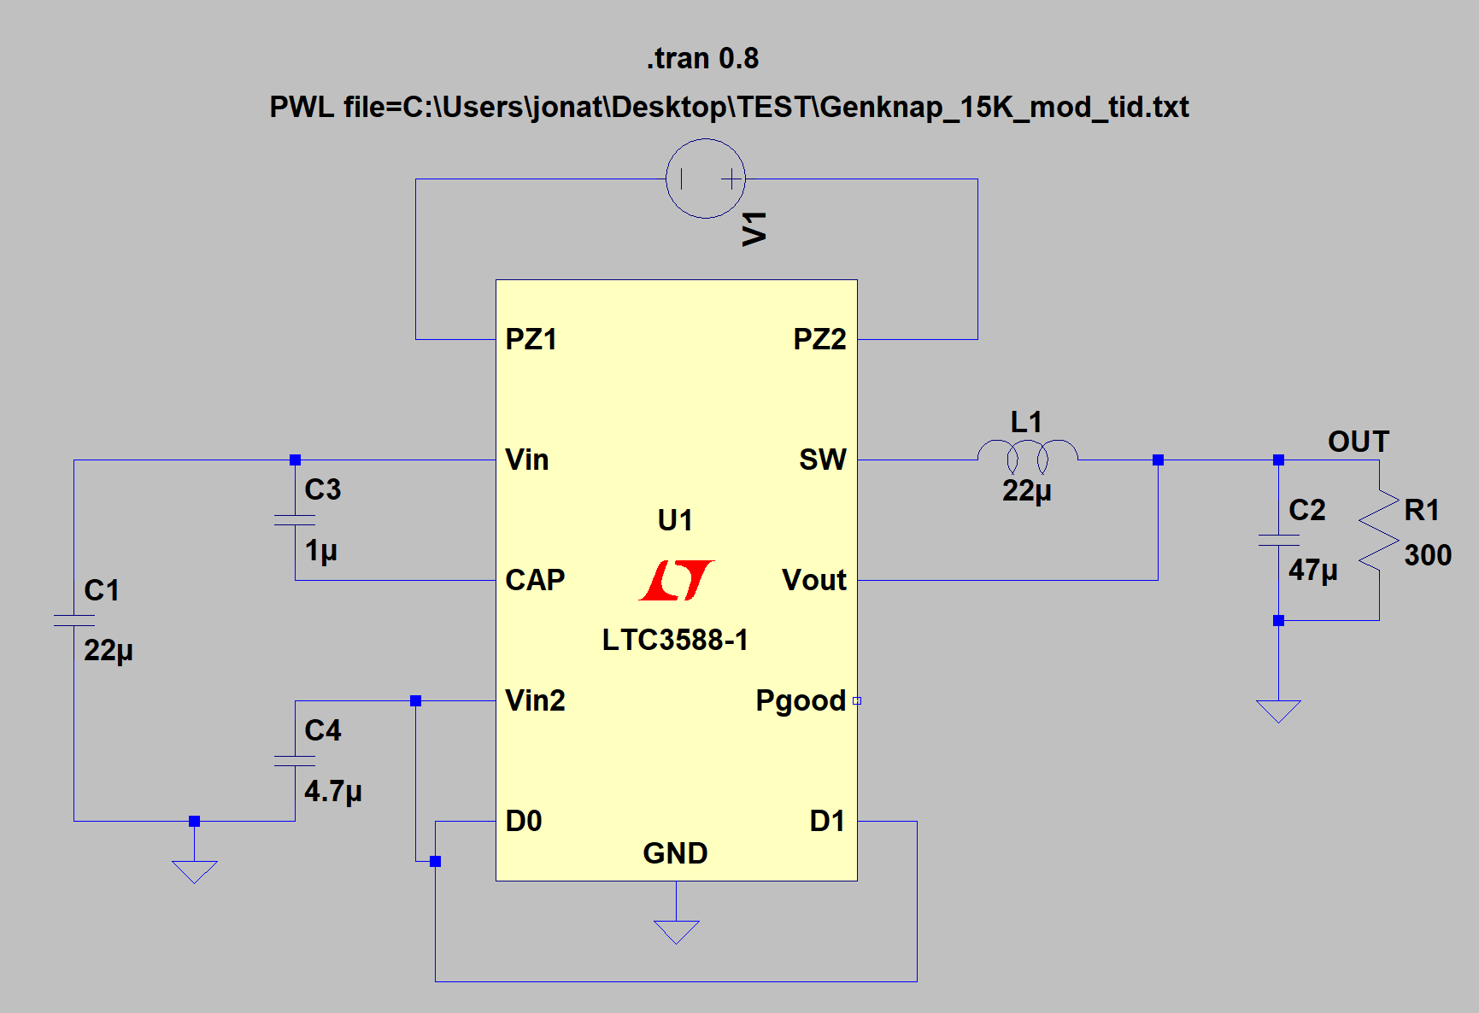
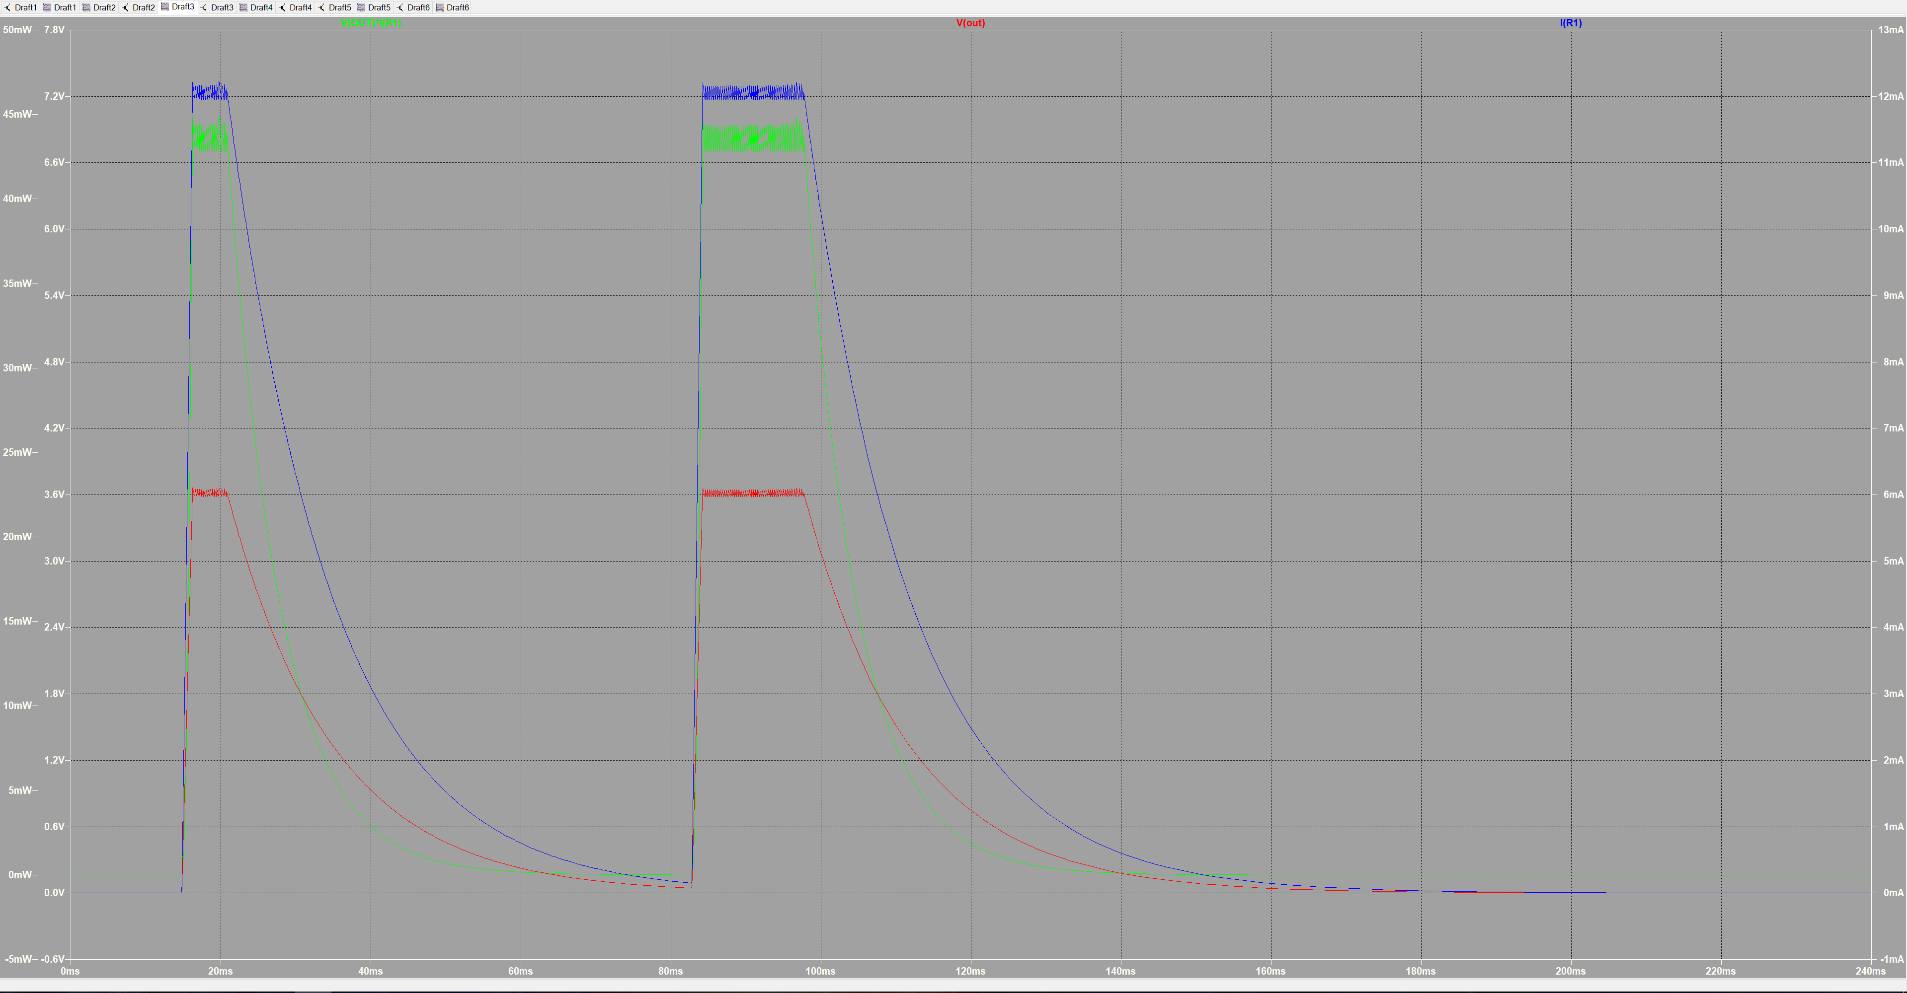

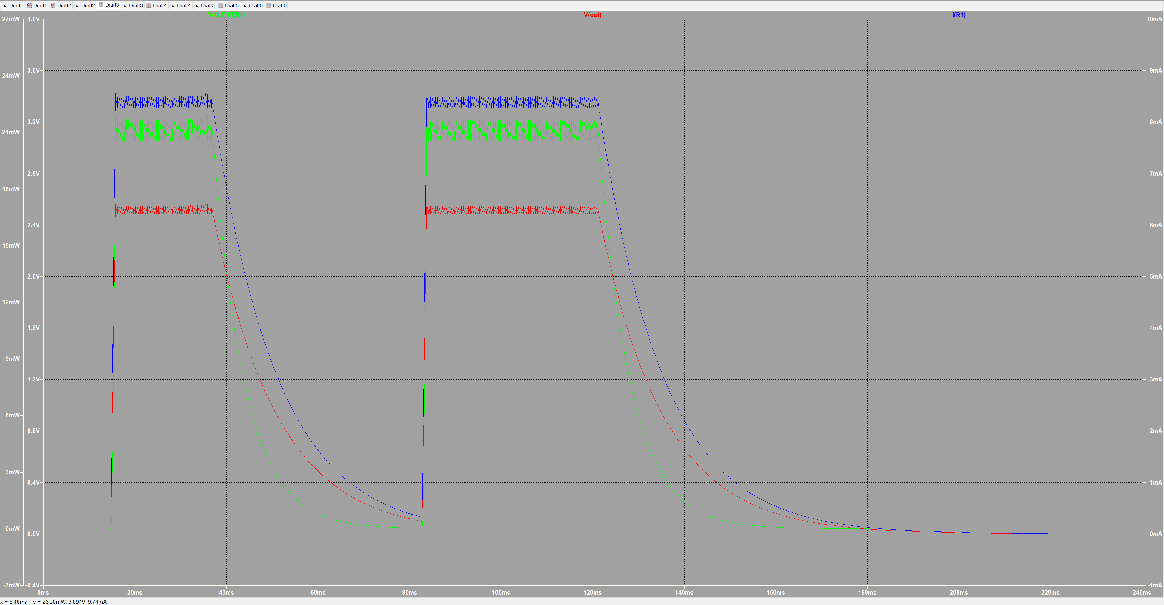
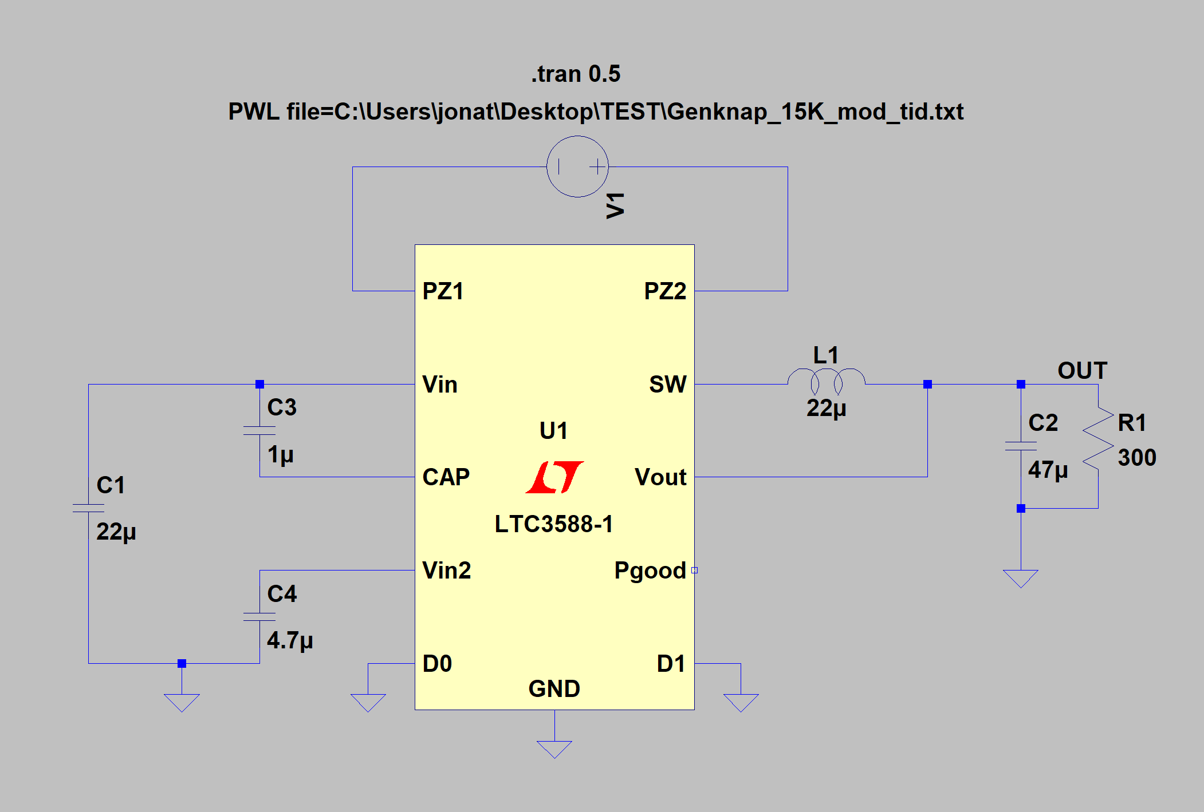

 |  |  |  |  |  |  |  |  |  |  |  |  |  |  | Spenning ut | 2.5V |  |  | Effekt | 0.021 | Watt
 |  |  |  |  |  |  |  |  |  |  |  |  |  |  | strøm ut | 8.4mA
 | Spenning ut | 1,8 V |  |  | Effekt | 0.01089 | Watt | Spenning ut | 3.62V |  |  | Effekt | 0.04363308 | Watt |  |  |  |  | Elektrisk Energi
 | strøm ut | 6,05 mA |  |  |  |  |  | strøm ut | 12.06mA |  |  |  |  |  |  | start | stop | tot
 |  |  |  |  | Elektrisk Energi |  |  |  |  |  |  | Elektrisk Energi |  |  | puls 1 | 15.7ms | 36.8ms | 21.1ms |  | 0.431 | mWs
 |  | start | stop | tot |  |  |  |  | start | stop | tot |  |  |  | puls 2 | 83.7ms | 121ms | 37.3ms |  | 0.7833 | mWs
 | puls 1 | 15,5 ms | 58,7 ms | 43.2 |  | 0.46656 | mWs | puls 1 | 16.3ms | 21ms | 4.7ms |  | 0.205 | mWs | Total tid |  |  | 58.4ms |  | 1.2264 | mWs
 | puls 2 | 83 ms | 156,5 ms | 73.5 |  | 0.7938 | mWs | puls 2 | 84.2ms | 97.5ms | 13.3ms |  | 0.5803 | mWs
 | Total tid | 116,7 ms |  | 116.7 |  | 1.26036 | mWs | Total tid |  |  | 18ms |  | 0.7853 | mWs

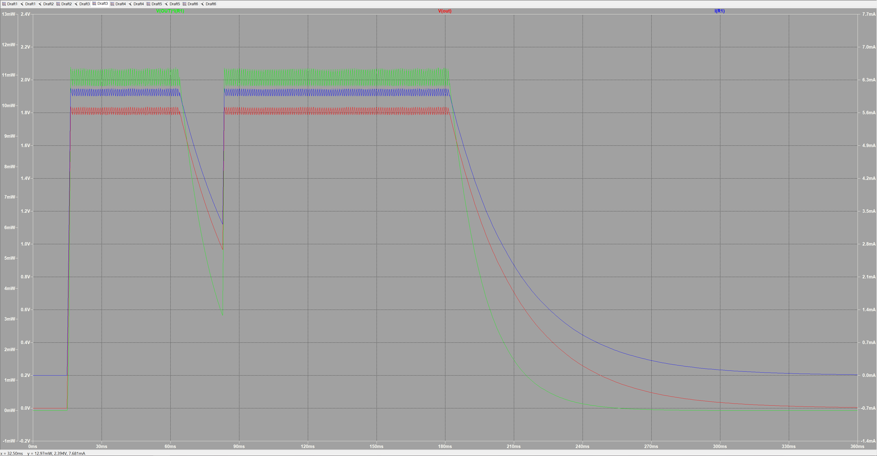
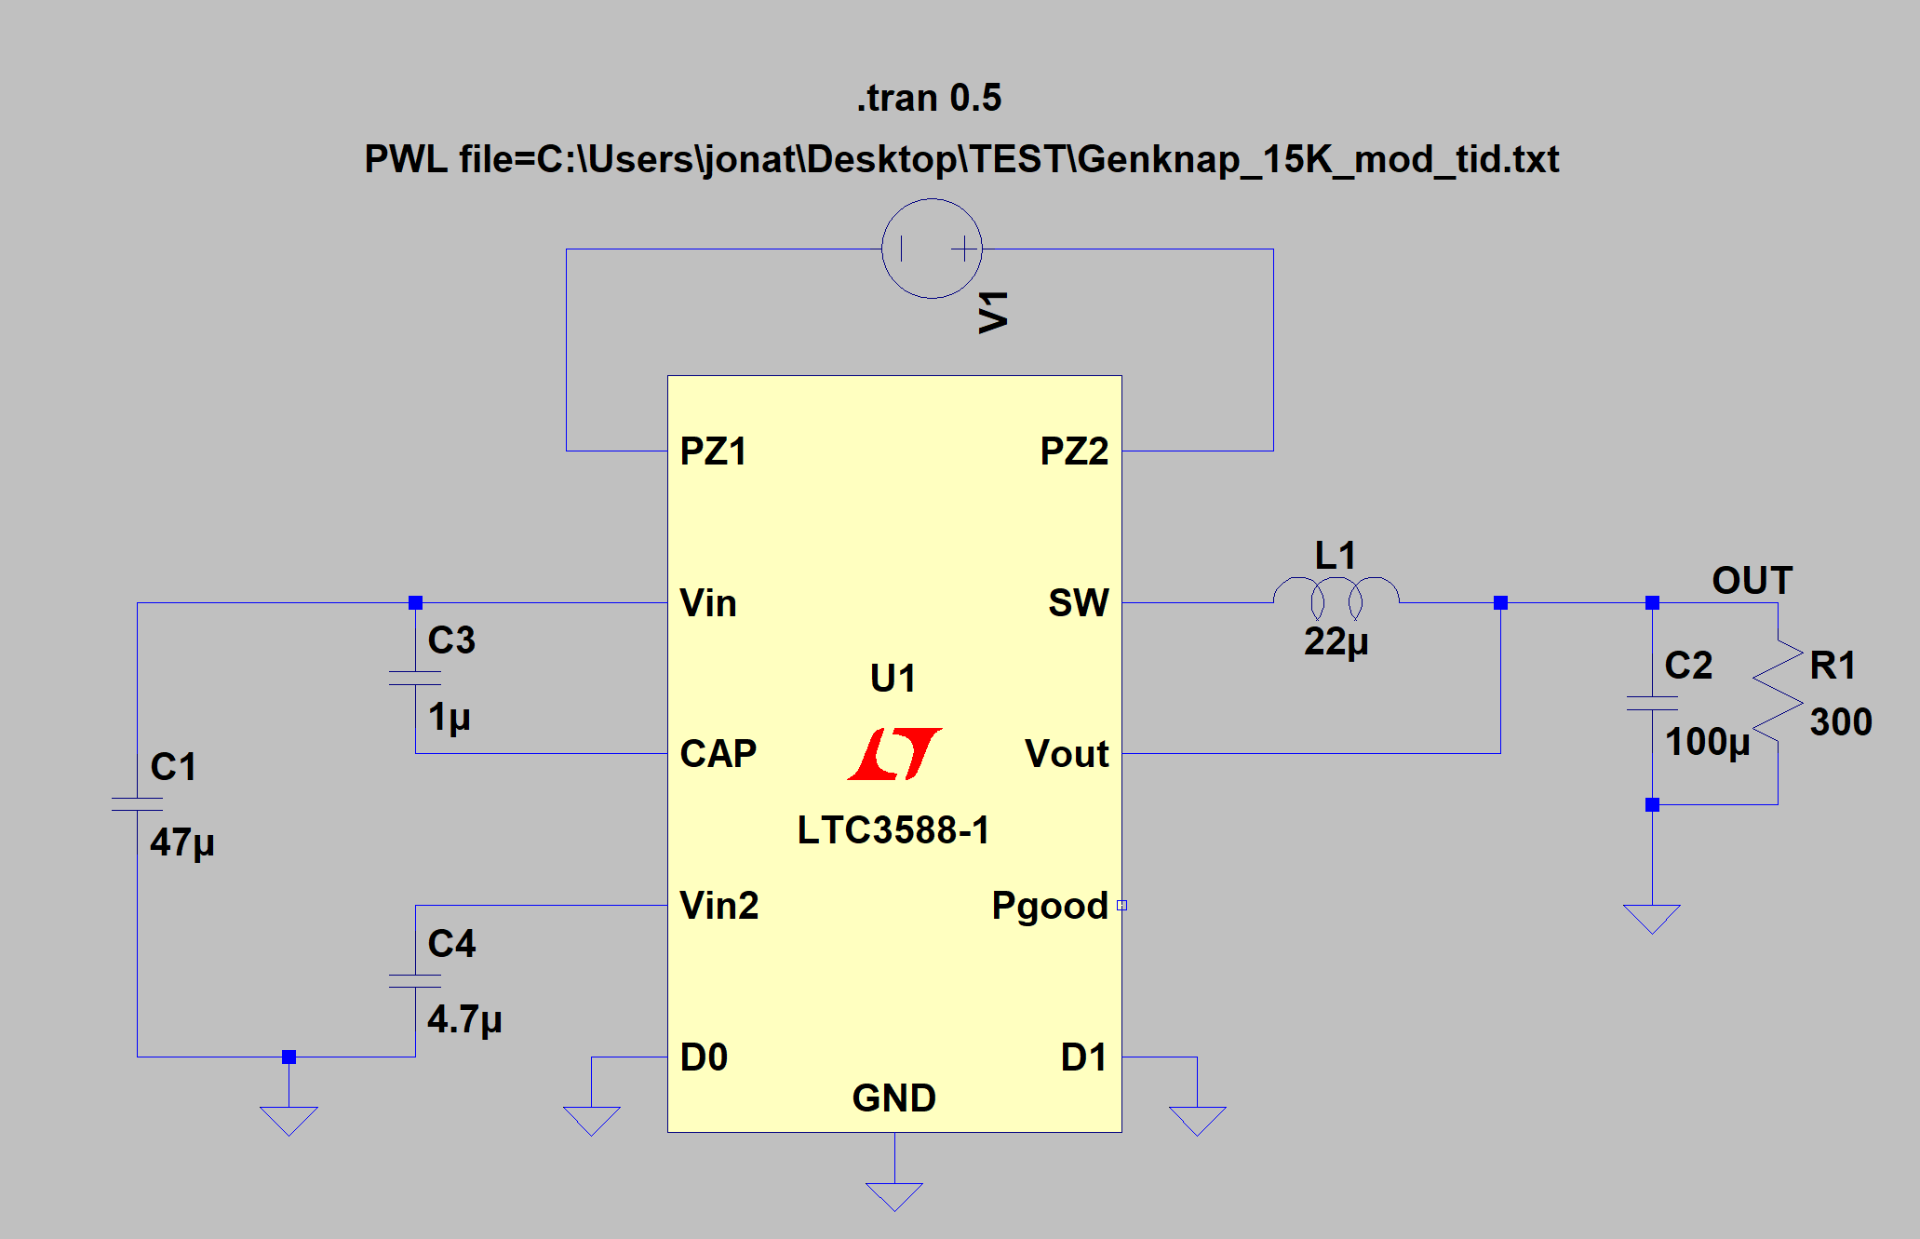
C1 = 47uF , C2 = 100uF , C3 = 1uF , C4 = 4.7uF , L1 = 22uH
 |  |  |  |  |  |  |  | C1 = 47uF , C2 = 100uF , C3 = 1uF , C4 = 4.7uF , L1 = 22uH
 |  |  |  |  |  |  |  |  |  |  |  |  |  |  | C1 = 47uF , C2 = 100uF , C3 = 1uF , C4 = 4.7uF , L1 = 22uH
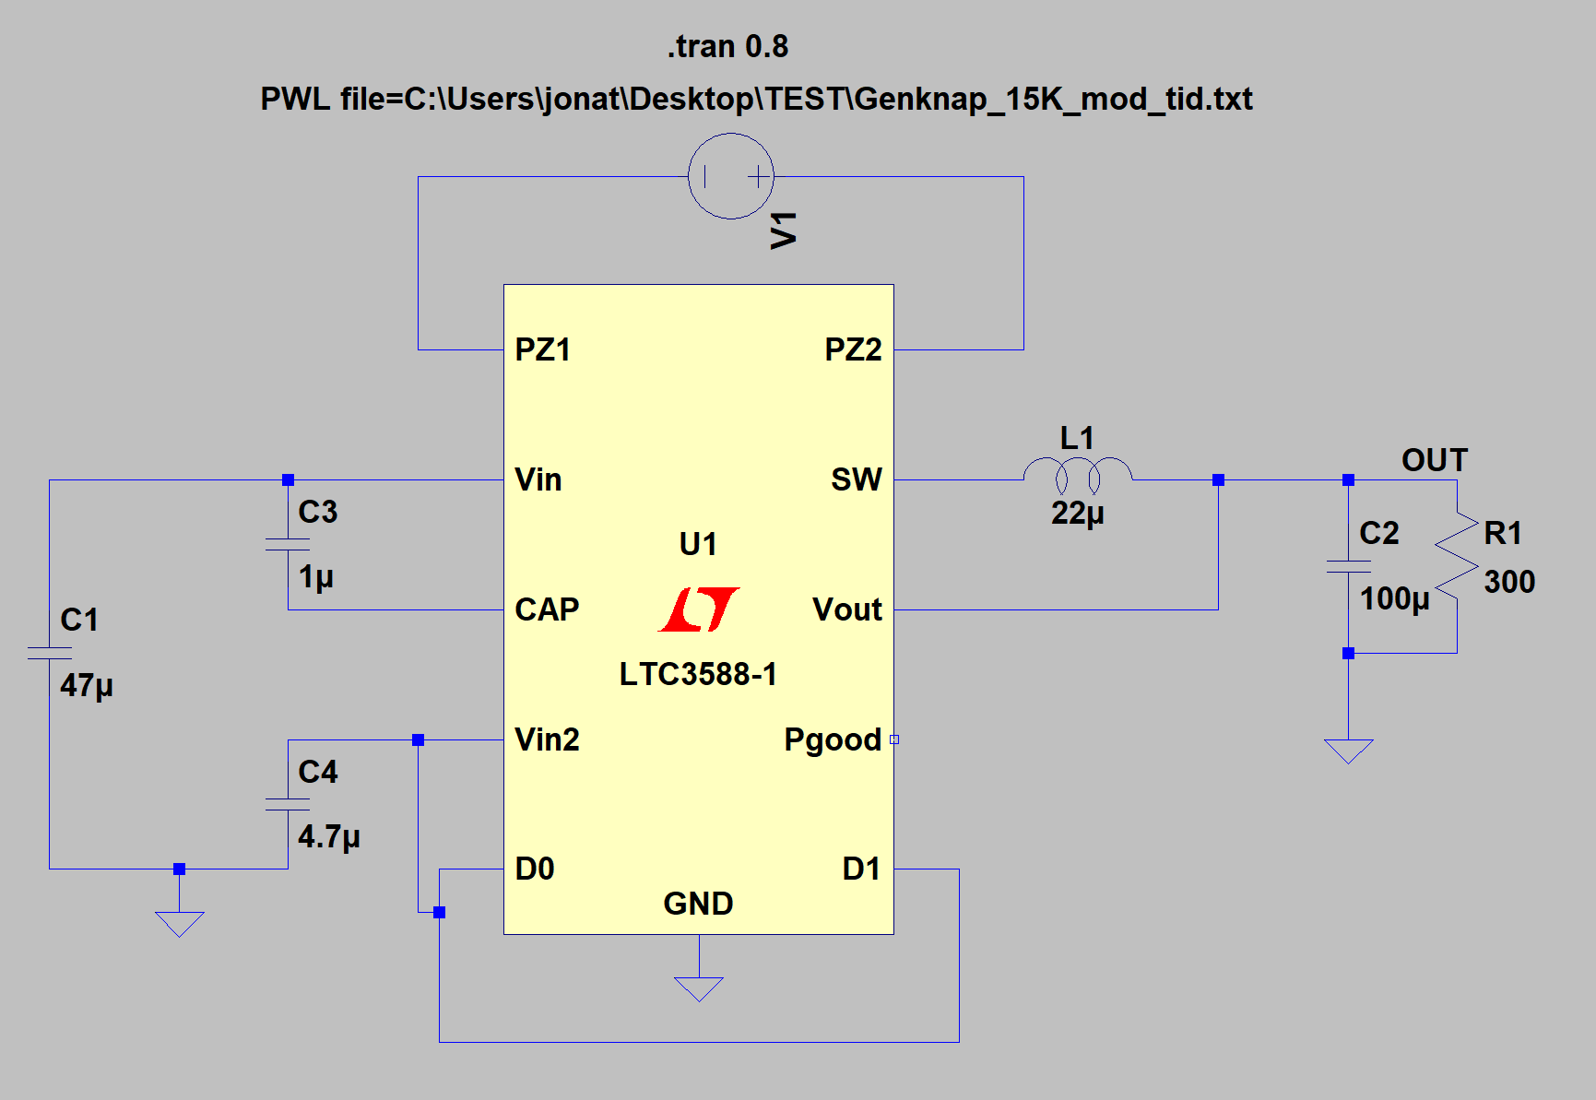
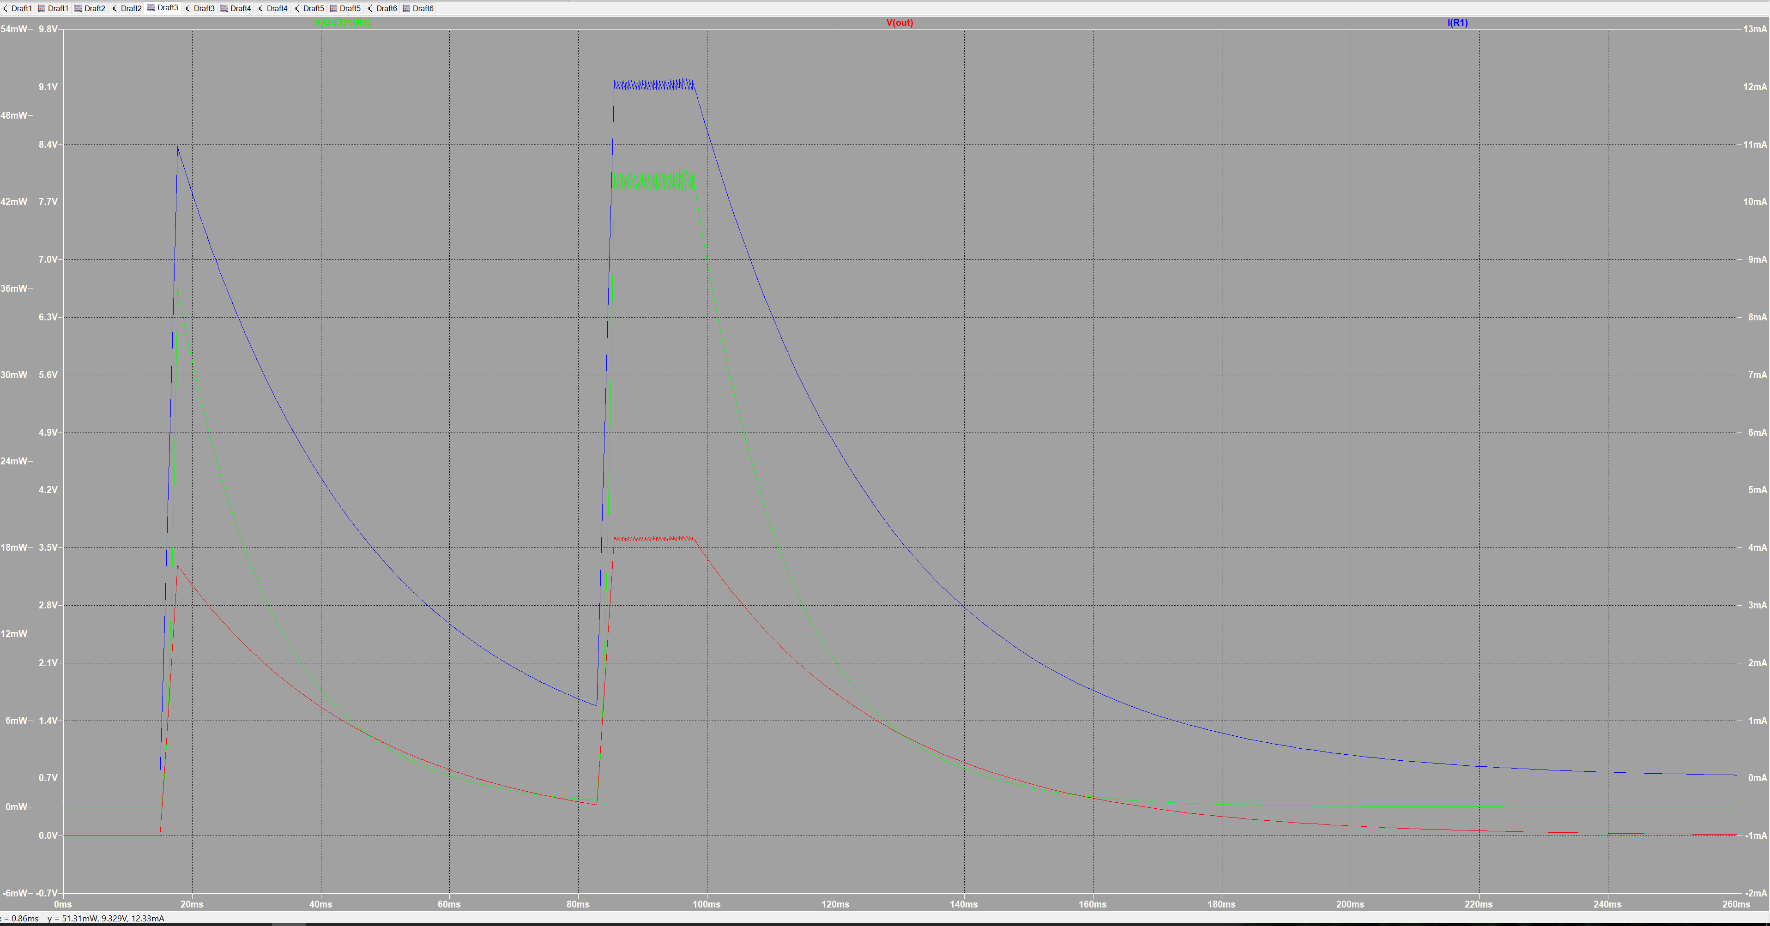
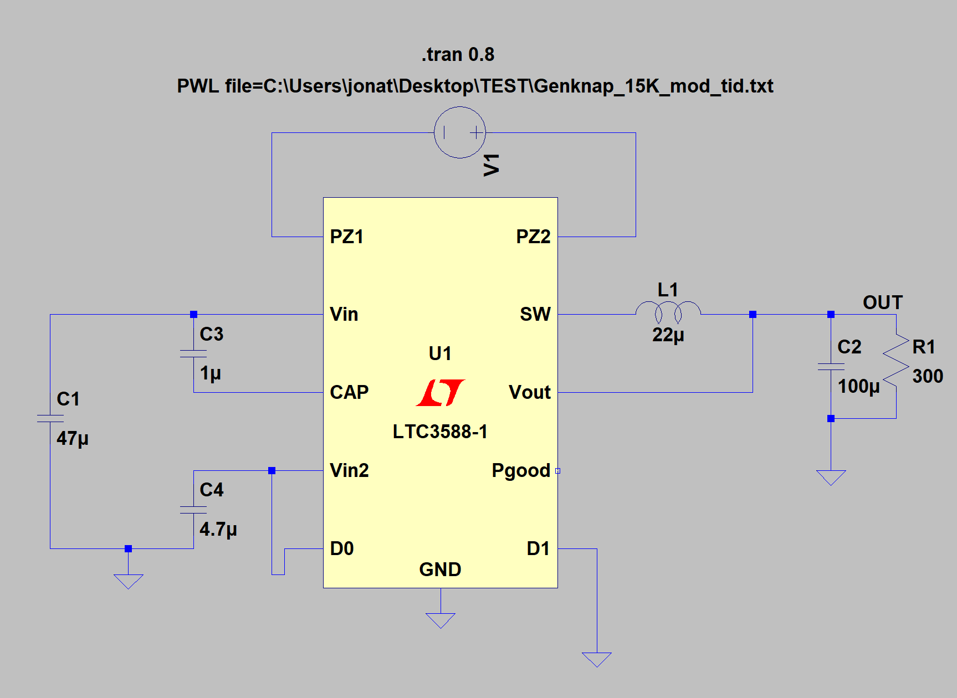
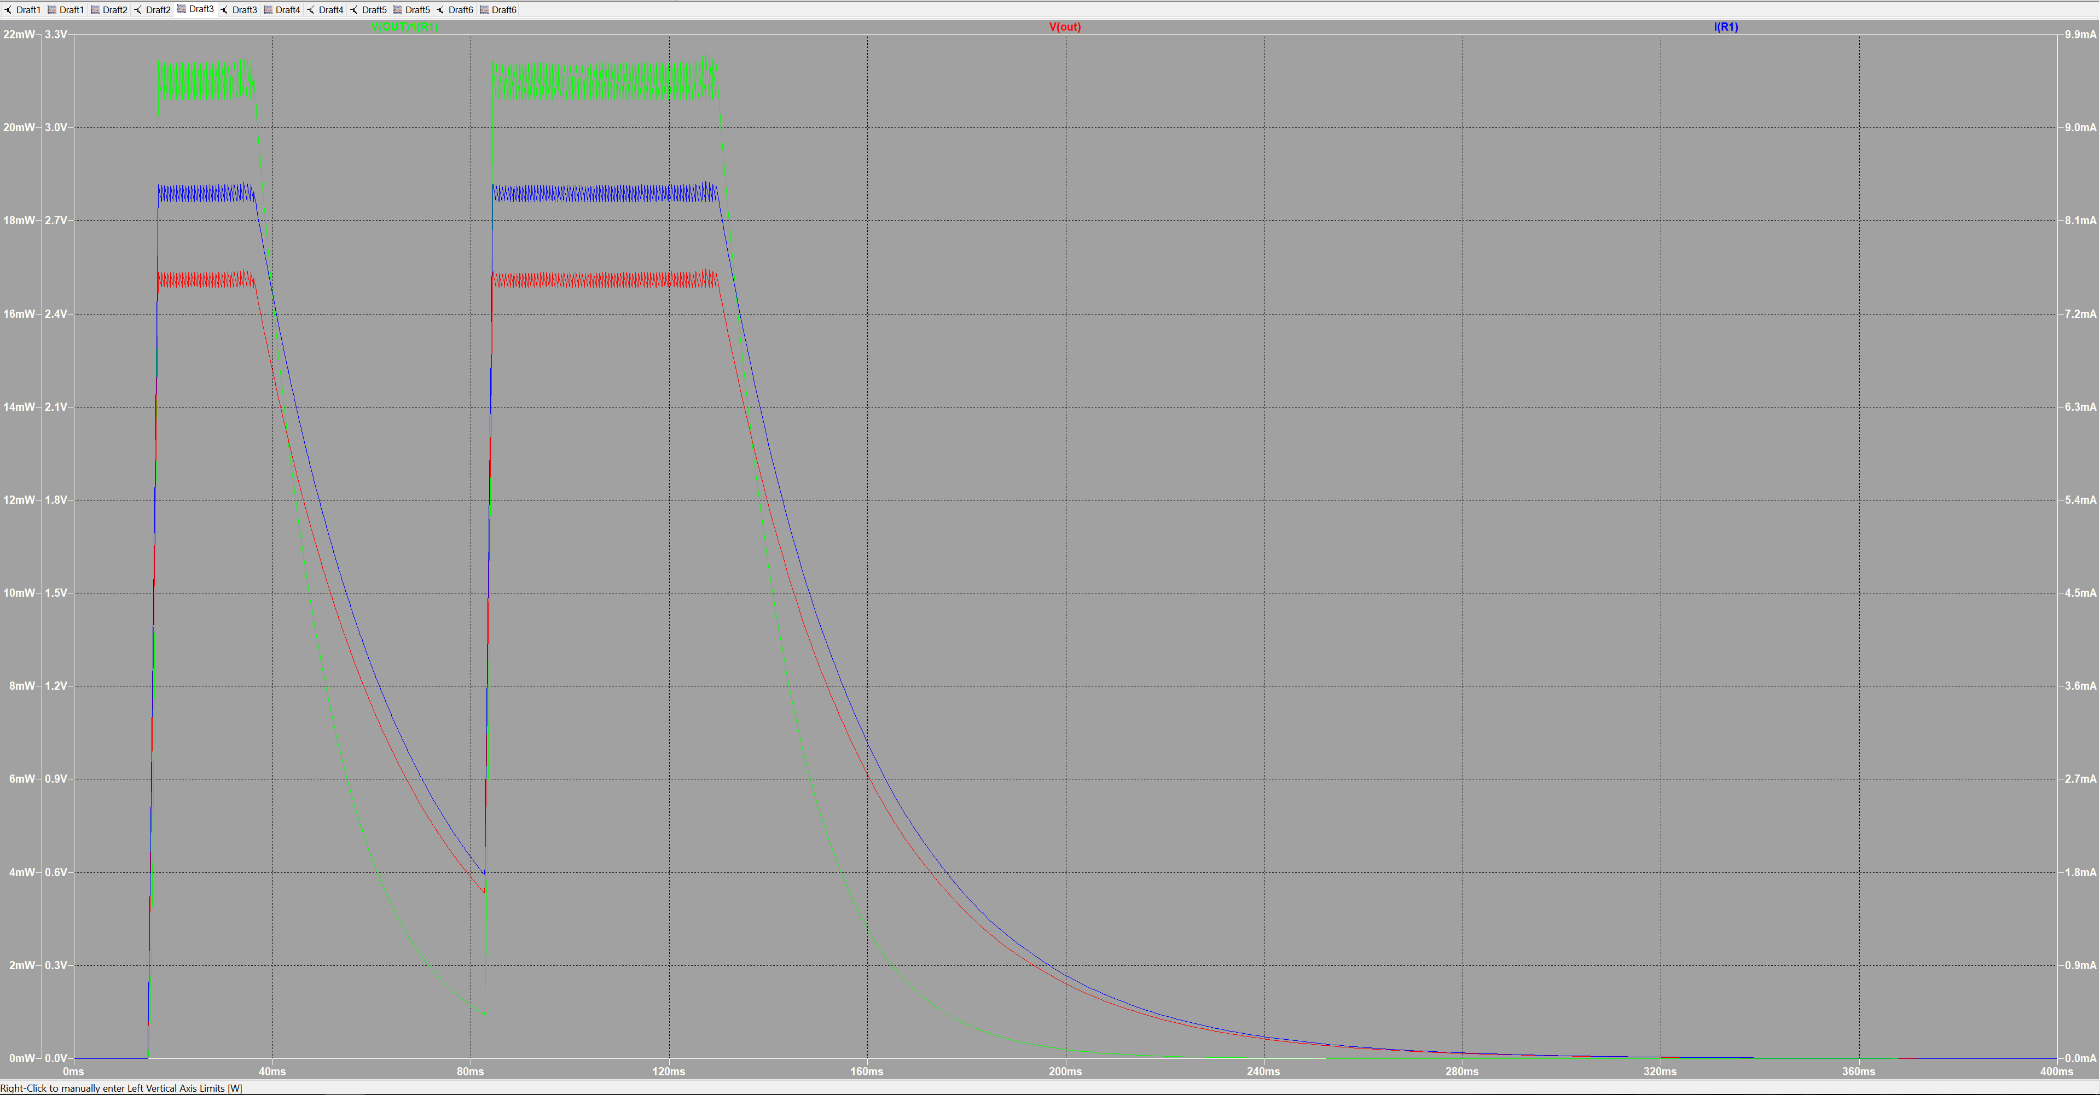

 | Spenning ut | 1,8 V |  |  | Effekt | 0.01089 | Watt | Spenning ut | 3.62V |  |  | Effekt | 0.04363308 | Watt | Spenning ut | 2.5V |  |  | Effekt | 0.021 | Watt
 | strøm ut | 6,05 mA |  |  |  |  |  | strøm ut | 12.06mA |  |  |  |  |  | strøm ut | 8.4mA
 |  |  |  |  | Elektrisk Energi |  |  |  |  |  |  | Elektrisk Energi |  |  |  |  |  |  | Elektrisk Energi
 |  | start | stop | tot |  |  |  |  | start | stop | tot |  |  |  |  | start | stop | tot
 | puls 1 | 16,4 ms | 64 ms | 47.6 |  | 0.51408 | mWs | puls 1 |  |  |  |  |  | mWs | puls 1 | 17ms | 36.4ms | 19.4ms |  | 0.4074 | mWs
 | puls 2 | 83,5 ms | 181,7 ms | 98.2 |  | 1.0605 | mWs | puls 2 | 85.6ms | 98ms | 12.4ms |  | 0.5410 | mWs | puls 2 | 84.4ms | 130ms | 45.6ms |  | 0.9576 | mWs
 | Total tid | 145,7 ms |  | 145.7 |  | 1.57356 | mWs | Total tid |  |  | 12.4ms |  | 0.5410 | mWs | Total tid |  |  | 65ms |  | 1.365 | mWs

